Sheet1
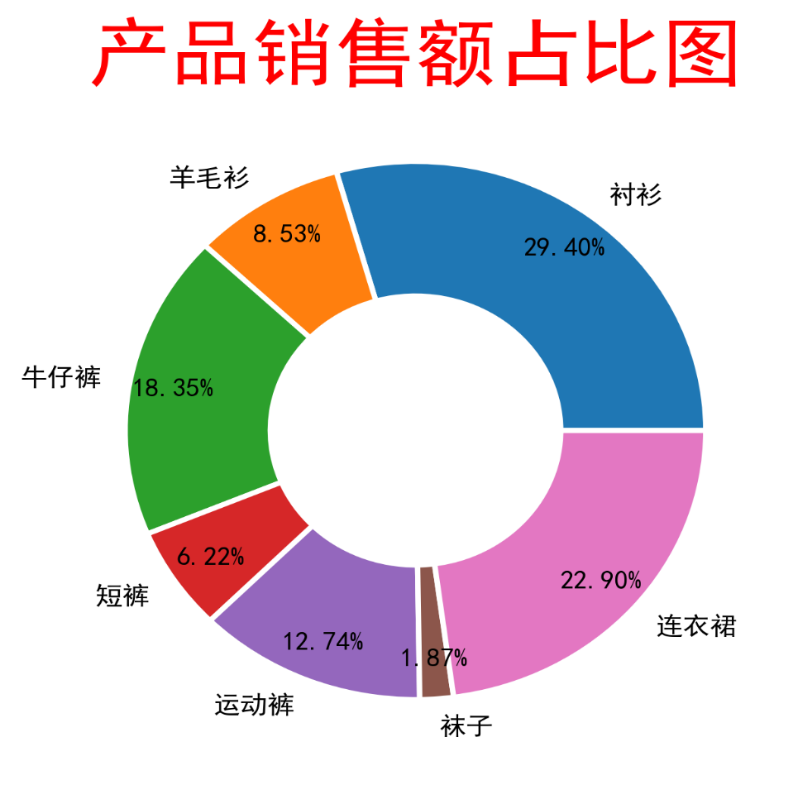
产品名称 | 销售额
衬衫 | 1258010
羊毛衫 | 365000
牛仔裤 | 785240
短裤 | 266000
运动裤 | 545100
袜子 | 80000
连衣裙 | 980000

